Лист 1
Прайс-лист
МИР ПРЯЖИ

В валюте: руб. (курс 1).
Цены указаны на 07.08.2020

№ | Номенклатура/ Характеристика номенклатуры | Описание | Изображение | Артикул | Цена | Ед. | Остаток | Ссылка на сайт
 | Масштабно-координатная бумага 60 г/кв.м 88 см 5 м миллиметровка "Gamma" | Масштабно-координатная бумага 60 г/кв.м 88 см 5 м миллиметровка "Gamma" | 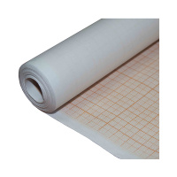 | МКБ88/5 | 134.26 |  |  | Изображение
 | Масштабно-координатная бумага 60 г/кв.м 88 см 5 м миллиметровка "Gamma" |  |  |  | 134.26 | шт | 8 | Изображение
 | Калька 30 г/кв.м 42 см 10 м белый "Gamma" | Калька 30 г/кв.м 42 см 10 м белый "Gamma" | 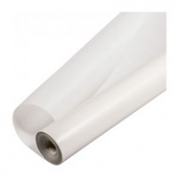 | Калька 30 | 60.00 |  |  | Изображение
 | Калька 30 г/кв.м 42 см 10 м белый "Gamma" |  |  |  | 60.00 | шт | 18 | Изображение
 | Калька 48 г/кв.м 42 см 10 м белый"Gamma" | Калька 48 г/кв.м 42 см 10 м белый"Gamma" |  | Калька 48 | 91.00 |  |  | Изображение
 | Калька 48 г/кв.м 42 см 10 м белый"Gamma" |  |  |  | 91.00 | шт | 9 | Изображение
 | Клипсы для фиксации QC-01 "Gamma" 6 шт в блистере | Клипсы для фиксации QC-01 "Gamma" 6 шт в блистере | 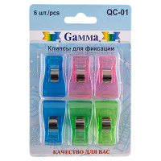 | QC-01 | 75.75 |  |  | Изображение
 | Клипсы для фиксации QC-01 "Gamma" 6 шт в блистере |  |  |  | 75.75 | шт | 5 | Изображение
 | Магнит-подкова «Gamma» MHG-01 в блистере | Магнит-подкова «Gamma» MHG-01 в блистере | 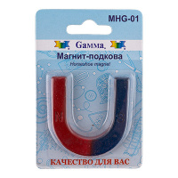 | MHG-01 | 65.96 |  |  | Изображение
 | Магнит-подкова «Gamma» MHG-01 в блистере |  |  |  | 65.96 | шт | 9 | Изображение
 | Подушечка для игл "Gamma" NDR-02 Клубничка в блистере | Подушечка для игл "Gamma" NDR-02 Клубничка в блистере | 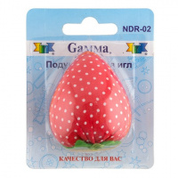 | NDR-02 | 43.50 |  |  | Изображение
 | Подушечка для игл "Gamma" NDR-02 Клубничка в блистере |  |  |  | 43.50 | шт | 8 | Изображение
 | Подушечка для игл "Помидор" 4 см в блистере | Подушечка для игл "Помидор" 4 см в блистере |  | TOM-4 | 40.50 |  |  | Изображение
 | Подушечка для игл "Помидор" 4 см в блистере |  |  |  | 40.50 | шт | 12 | Изображение
 | Подушечка для игл "Помидор" 5.5 см в блистере | Подушечка для игл "Помидор" 5.5 см в блистере | 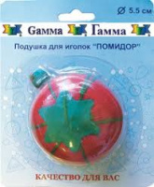 | TOM-5.5 | 36.95 |  |  | Изображение
 | Подушечка для игл "Помидор" 5.5 см в блистере |  |  |  | 36.95 | шт | 10 | Изображение
 | Подушечка для игл "Помидор" 7 см в блистере | Подушечка для игл "Помидор" 7 см в блистере | 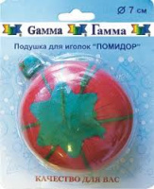 | TOM-7 | 48.80 |  |  | Изображение
 | Подушечка для игл "Помидор" 7 см в блистере |  |  |  | 48.80 | шт | 11 | Изображение
 | Подушечка для игл "Роза" TR-029 6 см в блистере | Подушечка для игл "Роза" TR-029 6 см в блистере | 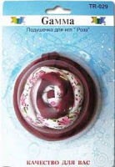 | TR-029 | 142.50 |  |  | Изображение
 | Подушечка для игл "Роза" TR-029 6 см в блистере |  |  |  | 142.50 | шт | 9 | Изображение
 | Подушечка для игл на руку "Gamma" NDR-01 Цветок в блистере | Подушечка для игл на руку "Gamma" NDR-01 Цветок в блистере | 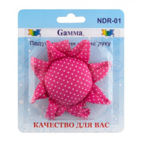 | NDR-01 | 117.64 |  |  | Изображение
 | Подушечка для игл на руку "Gamma" NDR-01 Цветок в блистере |  |  |  | 117.64 | шт | 11 | Изображение
 | Подушечка для игл на руку "Gamma" NDR-03 Войлок в блистере | Подушечка для игл на руку "Gamma" NDR-03 Войлок в блистере | 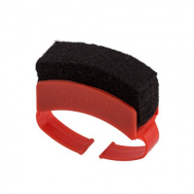 | NDR-03 | 42.88 |  |  | Изображение
 | Подушечка для игл на руку "Gamma" NDR-03 Войлок в блистере |  |  |  | 42.88 | шт | 13 | Изображение
 | Подушечка для игл на руку "Гамма" 12,5 см в блистере, круглая | Подушечка для игл на руку "Гамма" 12,5 см в блистере, круглая |  | ND-03 | 123.28 |  |  | Изображение
 | Подушечка для игл на руку "Гамма" 12,5 см в блистере, круглая |  |  |  | 123.28 | шт | 10 | Изображение
 | Приспособление "Gamma" DGS для выверт. остроугольных деталей (пластик),в блистере. | Приспособление "Gamma" DGS для выверт. остроугольных деталей (пластик),в блистере. | 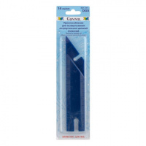 | DGS | 35.00 |  |  | Изображение
 | Приспособление "Gamma" DGS для выверт. остроугольных деталей (пластик),в блистере. |  |  |  | 35.00 | шт | 5 | Изображение
 | Приспособление "Gamma" WIN-01 для намотки мулине на бобины | Приспособление "Gamma" WIN-01 для намотки мулине на бобины | 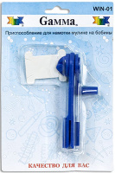 | WIN-01 | 82.28 |  |  | Изображение
 | Приспособление "Gamma" WIN-01 для намотки мулине на бобины |  |  |  | 82.28 | шт | 5 | Изображение
 | Приспособление «Gamma» TKP-012 для изготовления косой бейки на 12 мм | Приспособление «Gamma» TKP-012 для изготовления косой бейки на 12 мм | 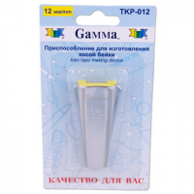 | TKP-012 | 183.60 |  |  | Изображение
 | Приспособление «Gamma» TKP-012 для изготовления косой бейки на 12 мм |  |  |  | 183.60 | шт | 5 | Изображение
 | Приспособление «Gamma» TKP-018 для изготовления косой бейки на 18 мм | Приспособление «Gamma» TKP-018 для изготовления косой бейки на 18 мм | 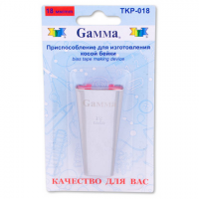 | TKP-018 | 185.85 |  |  | Изображение
 | Приспособление «Gamma» TKP-018 для изготовления косой бейки на 18 мм |  |  |  | 185.85 | шт | 2 | Изображение
 | Приспособление для разметки контура при рукоделии «Gamma» DM-04 | Приспособление для разметки контура при рукоделии «Gamma» DM-04 |  | DM-04 | 197.76 |  |  | Изображение
 | Приспособление для разметки контура при рукоделии «Gamma» DM-04 |  |  |  | 197.76 | шт | 9 | Изображение
 | Шило проколочное «Gamma» CON-04 d 1.4 канцелярское с березовой ручкой 1шт. | Шило проколочное «Gamma» CON-04 d 1.4 канцелярское с березовой ручкой 1шт. |  | CON-04 | 85.88 |  |  | Изображение
 | Шило проколочное «Gamma» CON-04 d 1.4 канцелярское с березовой ручкой 1шт. |  |  |  | 85.88 | шт | 8 | Изображение
 | Шило проколочное «Gamma» CON-04 d 2,0 канцелярское с березовой ручкой 1шт. | Шило проколочное «Gamma» CON-04 d 2,0 канцелярское с березовой ручкой 1шт. |  | CON-04 | 85.88 |  |  | Изображение
 | Шило проколочное «Gamma» CON-04 d 2,0 канцелярское с березовой ручкой 1шт. |  |  |  | 85.88 | шт | 10 | Изображение
 | Шило сапожное с крючком «Gamma» AWL-01 в блистере | Шило сапожное с крючком «Gamma» AWL-01 в блистере | 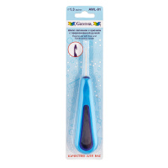 | AWL-01 | 59.84 |  |  | Изображение
 | Шило сапожное с крючком «Gamma» AWL-01 в блистере (d=1.3) |  | 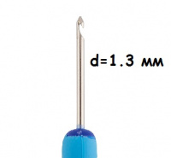 |  | 59.84 | шт | 3 | Изображение
 | Шило сапожное с крючком «Gamma» AWL-01 в блистере (d=1.6) |  | 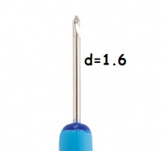 |  | 59.84 | шт | 8 | Изображение
 | Шило сапожное с крючком «Gamma» AWL-01 в блистере (d=2.5) |  | 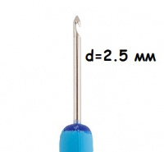 |  | 59.84 | шт | 10 | Изображение
 | Шило сапожное с крючком «Gamma» AWL-01 в блистере (d=2) |  |  |  | 59.84 | шт | 1 | Изображение
 | Шило универсальное «Gamma» CON-01 Конус | Шило универсальное «Gamma» CON-01 Конус |  | CON-01 | 61.63 |  |  | Изображение
 | Шило универсальное «Gamma» CON-01 Конус |  |  |  | 61.63 | шт | 9 | Изображение
 | Шило универсальное «Gamma» CON-02 Конус | Шило универсальное «Gamma» CON-02 Конус |  | CON-02 | 54.28 |  |  | Изображение
 | Шило универсальное «Gamma» CON-02 Конус |  |  |  | 54.28 | шт | 2 | Изображение
 | Шило швейное "Гамма" SS-019 в блистере | Шило швейное "Гамма" SS-019 в блистере | 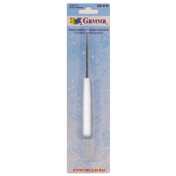 | SS-019 | 34.40 |  |  | Изображение
 | Шило швейное "Гамма" SS-019 в блистере |  |  |  | 34.40 | шт | 7 | Изображение
 | Шило швейное «Gamma» AWL-02 в блистере | Шило швейное «Gamma» AWL-02 в блистере | 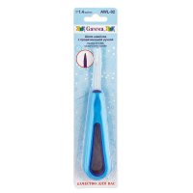 | AWL-02 | 58.47 |  |  | Изображение
 | Шило швейное «Gamma» AWL-02 в блистере (d=1.4 мм) |  | 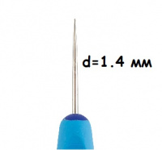 |  | 58.47 | шт | 6 | Изображение
 | Шило швейное «Gamma» AWL-02 в блистере (d=2 мм) |  | 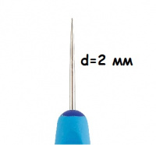 |  | 58.48 | шт | 3 | Изображение
 | Шило швейное с ушком "Gamma" AWL-03 блистер | Шило швейное с ушком "Gamma" AWL-03 блистер | 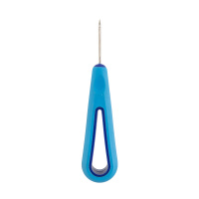 | AWL-03 | 51.60 |  |  | Изображение
 | Шило швейное с ушком "Gamma" AWL-03 блистер (d=1.0) |  | 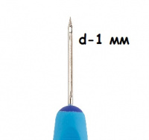 |  | 58.48 | шт | 9 | Изображение
 | Шило швейное с ушком "Gamma" AWL-03 блистер (d=1.3) |  | 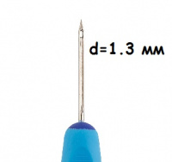 |  | 58.47 | шт | 14 | Изображение
 | Шило швейное с ушком "Gamma" AWL-03 блистер (d=1.5) |  | 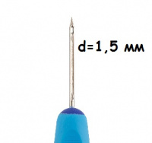 |  | 51.60 | шт | 13 | Изображение
 | Шило швейное с ушком "Gamma" AWL-03 блистер (d=1.9) |  |  |  | 51.60 | шт | 4 | Изображение
 | Шило швейное с ушком "Gamma" AWL-03 блистер (d=2.5) |  | 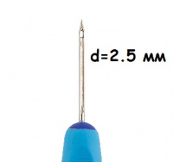 |  | 51.60 | шт | 11 | Изображение

